INFO - BERGBAU_MINING
Information: BERGBAU // MINING --> siehe auch unter BASISWISSEN "Kritische Rohstoffe" // --> see also under BASIC FACTS "Critical raw materials"
2018: Globale Minenförderung Global mine production [in %]
 | DR Kongo / DR Congo | Russland / Russia | China | USA | Kanada / Canada | Australien / Australia | Indonesien / Indonesia | Philippinen / Philipines | Brasilien / Brazil | Chile | Peru | Argentinien / Argentina
Kobalt / Cobalt | 69 | 9
Eisenerz / Iron Ore |  |  | 14 |  | 8 | 36 |  |  | 20
Gold |  | 9 | 12 | 6 | 6 | 10
Kohle / Charcoal |  |  | 46 | 6 | 9 | 7 | 6
Kupfer / Copper | 12 |  | 8 | 6 |  |  |  |  |  | 28 | 12
Lithium |  |  | 9 |  |  | 60 |  |  |  | 19 |  | 7
Nickel |  | 9 |  |  | 7 | 7 | 24 | 15
 | Rohstoffkonzentration in wenigen Ländern |  |  |  | Concentration of raw materials in a few countries

 | Die für die Schlüsseltechnologien notwenigen strategischen Rohstoffe Kobalt und Lithium kommen in der Natur vor allem in einigen wenigen Ländern vor. Als rohstoffreich gelten in diesem Zusammenhang Australien, Chile, China und die DR Kongo. |  |  |  | The strategic raw materials cobalt and lithium, which are necessary for key technologies, are found in nature mainly in a few countries. In this context, Australia, Chile, China and the DR Congo are considered to be rich in raw materials.
in %

 | Restriktionen der Rohstoffförderung |  |  |  | Restrictions on the extraction of raw materials
 | Darüber hinaus lagern Rohstoffreserven in der Tiefsee. Kobald ist - u.a. neben Nickel und Kupfer - Bestandteil von Manganknollen. Kumuliert machen diese Rohstoff- mengen ein Vielfaches der Reserven an Land aus - nach Schätzungen etwa 120 Millionen Tonnen. Der potentielle Abbau ist jedoch technologisch vergleichsweise aufwendig und tendenziell - wie auch die Förderung an Land - mit Umweltrisiken behaftet. Darüber hinaus befinden sich Großteile der Lagerstätten nicht innerhalb von ausschließlichen Wirtschaftszonen, wie beispielsweise die in der Hochsee befindliche Clarion-Clipperton-Zone im Pazifik. |  |  |  | In addition, raw material reserves are stored in the deep sea. Cobalt - along with nickel and copper - is a component of manganese nodules. Cumulatively, these raw material quantities make up a multiple of the reserves on land - according to estimates, around 120 million tons. However, the potential extraction is technologically comparatively complex and tends to involve environmental risks, as does onshore production. Moreover, large parts of the deposits are not located within exclusive economic zones, such as the Clarion-Clipperton zone in the Pacific Ocean, which is located in the high seas.

 | Verteilung der globalen Minenförderung ausgewählter mineralischer Rohstoffe nach Ländern im Jahr 2018 // Distribution of global mine production of selected mineral commodities by country in 2018

 | Förderanteile / Mining Production Shares [in %] | Kobalt / Cobalt | Eisenerz / Iron Ore | Gold | Kohle / Charcoal | Kupfer / Copper | Lithium | Nickel
 | DR Kongo / DR Congo | 69 |  |  |  | 12
 | Russland / Russia | 9 |  | 9 |  |  |  | 9
 | China |  | 14 | 12 | 46 | 8 | 9
 | USA |  |  | 6 | 6 | 6
 | Kanada / Canada |  | 8 | 6 | 9 |  |  | 7
 | Australien / Australia |  | 36 | 10 | 7 |  | 60 | 7
 | Indonesien / Indonesia |  |  |  | 6 |  |  | 24
 | Philippinen / Philipines |  |  |  |  |  |  | 15
 | Brasilien / Brazil |  | 20
 | Chile |  |  |  |  | 28 | 19
 | Peru |  |  |  |  | 12
 | Argentinien / Argentina |  |  |  |  |  | 7

 | Quellen/Sources: Pw C, US Geological Survey;
 | Weltweit - aggregierte Daten der führenden 40 Minenunternehmen weltweit nach Marktkapitalisierung
 | Global - aggregated data of the top 40 mining companies worldwide by market capitalization.

INFO - METAL USE
Information: Nutzung der Metalle // Use of Metals
Metallgehalte in Wertstoffkategorien Metal contents in recyclables categories [in %]
 | Al | Cu | Pb | Zn | Sn
Verkehr / Transport | 48
Automobil / Automotive |  | 9 | 0
Glas |  |  | 12
Chemie-& Pharma- / Chemical & Pharmaceutical |  |  | 11 | 10 | 0
Bauwesen / Construction | 13 | 15
Verpackung / Packaging | 11
Elektro- / Electrical E. | 7 | 57 |  |  | 47
Maschinenbau / Mechanical E. | 7 | 8
Eisen-& Stahl / Iron & Steel | 6 |  |  | 37 | 15
Halbzeug & Zinkguss / Semi-finished Pr.& Zinc Casting |  |  |  | 28
Messing / Brass |  |  |  | 24 | 10
Handel / Trade |  | 5
Sonstiges / Other | 8 | 4
 |  | Angaben / Data [in %] | Al | Cu | Pb | Zn | Sn
 |  | Verkehr / Transport | 48
 | Industrie / Industry | Automobil / Automotive |  | 9 | 77 Akkus
 |  | Glas |  |  | 12
 |  | Chemie-& Pharma- / Chemical & Pharmaceutical |  |  | 11 | 10 | 15,5
 |  | Bauwesen / Construction | 13 | 15
 |  | Verpackung / Packaging | 11
 | Technik& Bau Engineering | Elektro- / Electrical E. | 7 | 57 |  |  | 47
 |  | Maschinenbau / Mechanical E. | 7 | 8
 | Metallbearbeitung Metal Working | Eisen-& Stahl / Iron & Steel | 6 |  |  | 37 | 15
 |  | Halbzeug & Zinkguss / Semi-finished Pr.& Zinc Casting |  |  |  | 28
 |  | Messing / Brass |  |  |  | 24 | 10
 |  | Handel / Trade |  | 5
 |  | Sonstiges / Other | 8 | 4

in %

Al
Ökobilanz - Aluminium aus dem Gestein Bauxit oder 100 % recycelt // Aluminum - virgin from ore or 100% recycled material

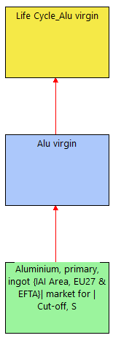
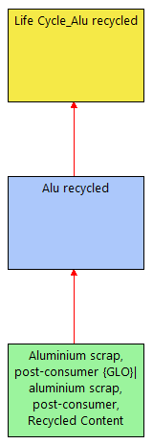
BAUM |  |  |  |  | TREE
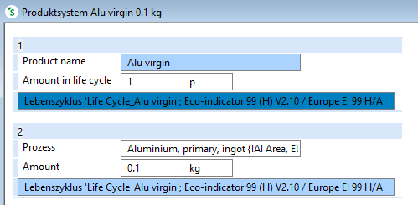
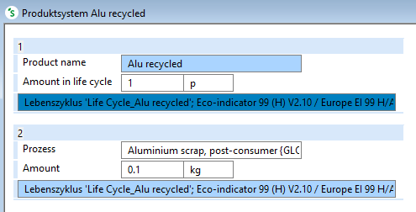

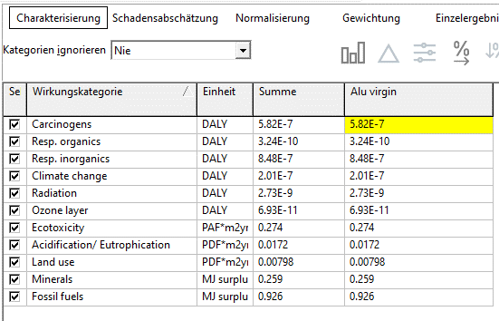

 |  |  |  |  |  |  |  | In der DEMO Variante von SimaPro5 ist nur die Alu-Gewinnung aus Erz/Gestein (virgin) freigeschaltet.
 |  |  |  |  |  |  |  | Deshalb wurden die Daten für die Ökobilanz des recycelten Materials auf Basis der Publikation von Marina Vervaeke erhoben.
 |  |  |  |  |  |  |  | Frau Vervaeke stand hierzu die Lizenz-Version des Software-Tools zur Verfügung.

 |  |  |  |  |  |  |  | In the DEMO version of SimaPro5, only the extraction of aluminum from ore/rock (virgin) is enabled.
 |  |  |  |  |  |  |  | Therefore, the data for the LCA of the recycled material was collected based on the publication of Marina Vervaeke.
 |  |  |  |  |  |  |  | Ms. Vervaeke was available the license version of the software tool for this purpose.

 |  |  |  |  |  |  |  | Quelle/Soure: | Marina Vervaeke: |  | Sustainability Analysis - Life Cycle Assessment Software for Product and Process
 |  |  |  |  |  |  |  |  | Centre for Corporate Sustainability (CEDON), HU Brussel, Stormstraat 2, 1000 Brussels, Belgium
 |  |  |  |  |  |  |  |  | dx.doi.org/10.1021/ed200741b | J. Chem. Educ. 2012, 89, 884−890

 |  |  |  |  |  | Schadenskategorie / Impact Categories | Antje | Marina |  | in %
 |  |  |  |  |  |  | mPt
 |  |  |  |  |  |  | 110 | 6 | 78
 |  |  |  |  |  | Carcinogens | 1.4 | 0.05 | 1 | 1.3
 |  |  |  |  |  | Resp. Organics | 0.33 | 0.9 | 0.1 | 0.3
 |  |  |  |  |  | Resp. Inorganic | 46.5 | 0.05 | 33 | 42.3
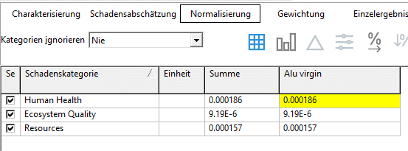
 |  |  |  |  |  | Climate Change | 11 | 0.6 | 7.8 | 10
 |  |  |  |  |  | Radiation | 0.6 | 0.05 | 0.4 | 0.5
 |  |  |  |  |  | Ozone Layer | 0.7 | 0.1 | 0.5 | 0.6
 |  |  |  |  |  | Ecotoxicity | 1 | 0.1 | 0.6 | 0.9
 |  |  |  |  |  | Acid./Eutroph. | 1.1 | 0.05 | 0.8 | 1
 |  |  |  |  |  | Land Use | 1.4 | 0.1 | 1 | 1.3
 |  |  |  |  |  | Minerals | 9.1 | 0.1 | 6.5 | 8.3
 |  |  |  |  |  | Fossile Fuels | 37.1 | 3.9 | 26.3 | 33.7

RESULTS
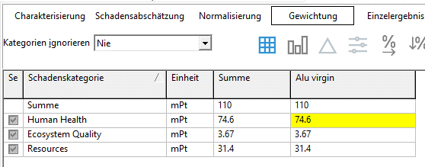
Eco-indicator [in mPt] Aluminium, 0,1 kg: (1) virgin = aus Bauxit; (2) 100% recycled Aluminum, 0,1 kg: (1) virgin = from ore/rocks; (2) 100% recycled Daten erhoben mit / Data collected with SimaPro5; Methode Eco-indicator 99
 | 1.4 | 0.33 | 46.5 | 11 | 0.6 | 0.7 | 1 | 1.1 | 1.4 | 9.1 | 37.1
 | 0.05 | 0.9 | 0.05 | 0.6 | 0.05 | 0.1 | 0.1 | 0.05 | 0.1 | 0.1 | 3.9
 |  |  |  |  |  | Impact Categories | Aluminum
 |  |  |  |  |  |  | virgin (1) | 100% recycled (2)
 |  |  |  |  |  |  | mPt | mPt
 |  |  |  |  |  | Carcinogens | 1.4 | 0.05
 |  |  |  |  |  | Resp. Organics | 0.33 | 0.9
 |  |  |  |  |  | Resp. Inorganic | 46.5 | 0.05
 |  |  |  |  |  | Climate Change | 11 | 0.6
 |  |  |  |  |  | Radiation | 0.6 | 0.05
 |  |  |  |  |  | Ozone Layer | 0.7 | 0.1
 |  |  |  |  |  | Ecotoxicity | 1 | 0.1
 |  |  |  |  |  | Acid./Eutroph. | 1.1 | 0.05
 |  |  |  |  |  | Land Use | 1.4 | 0.1
 |  |  |  |  |  | Minerals | 9.1 | 0.1
 |  |  |  |  |  | Fossile Fuels | 37.1 | 3.9
 |  |  |  |  |  | Sum [mPt] | 110 | 6

Eco-indicator [mPt] Comparison Aluminum - from Bauxite or recycled
 | 74.6 | 1
 | 3.67 | 0.9
 | 31.4 | 4.1

 | Eco-indicator [mPt]
 | Comparison Aluminum - from Bauxite or recycled
 | Vergleich Aluminium - aus Bauxit oder recycled

 |  |  | Virgin (1) | 100% recycled (2)
 |  |  | mPt | mPt
 |  | Human Health | 74.6 | 1
 |  | Ecosystem Quality | 3.67 | 0.9
 |  | Ressources | 31.4 | 4.1

